상품제안서
제이드큐브 여행용세트 통합A형 | 상품코드: F30452

 |  |  |  | 02-412-0044 | www.easy1.co.kr
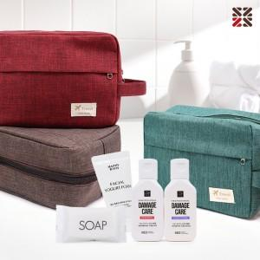

【상세/제작정보】 | <p><span style="color: rgb(0, 0, 0);">​</span>●입수량 30개</p><p>●배송비 박스당 5000원(vat별도)<span style="color: rgb(0, 0, 0);"></span>&nbsp;</p>

【인쇄/포장옵션】 | 실크 / 종이케이스

【공급단가】 | 수량 | 1~ | 100~
*VAT별도 | A
 | B
 | C

【상품 URL】 | https://dev.easy1.co.kr:443/src/goods_detail.php?gdno=30452

